香港
 HONG KONG SCHEDULE - 関西 |  |  |  |  |  |  |  |  |  |  |  | 連絡先：大阪海運 TEL：06-7730-1075/FAX：06-7730-1088

Destination: Hong Kong
 |  |  |  |  |  |  |  |  |  |  |  |  |  |  |  | UPDATED : | 2024-04-09
From Osaka
VESSEL | VOY | CFS CUT |  | ETA |  |  |  | ETD |  |  |  | ETA |  | ETA CFS
 |  | OSA |  | OSA |  | KOB |  | OSA |  | KOB |  | HKG |  | ZHI (CFS) |  | HUG (CFS) |  | CAN (CFS)

 |  |  |  |  |  |  |  |  |  |  |  | O: 4 DAYS K: 4 DAYS |  | O: 10 DAYS K: 8 DAYS |  | O: 10 DAYS K: 8 DAYS |  | O: 10 DAYS K: 9 DAYS
 |  |  |  |  |  |  |  | 0 DAYS |  | 0 DAYS
WAN HAI 328 | S037 | 2024-04-11 | 木 | 2024-04-13 | 土 | - | - | 4/14 | 日 | - | - | 2024-04-18 | 木 | 2024-04-28 | 日 | 2024-04-28 | 日 | 2024-04-28 | 日
WAN HAI 365 | S014 | 2024-04-18 | 木 | 2024-04-20 | 土 | - | - | 4/21 | 日 | - | - | 2024-04-25 | 木 | 2024-05-05 | 日 | 2024-05-05 | 日 | 2024-05-05 | 日
INTERASIA ENGAGE | S019 | 2024-04-25 | 木 | 2024-04-27 | 土 | - | - | 4/28 | 日 | - | - | 2024-05-02 | 木 | 2024-05-12 | 日 | 2024-05-12 | 日 | 2024-05-12 | 日
★WAN HAI 327 | S038 | 2024-05-01 | 水 | 2024-05-04 | 土 | - | - | 5/5 | 日 | - | - | 2024-05-09 | 木 | 2024-05-19 | 日 | 2024-05-19 | 日 | 2024-05-19 | 日
WAN HAI 328 | S038 | 2024-05-09 | 木 | 2024-05-11 | 土 | - | - | 5/12 | 日 | - | - | 2024-05-16 | 木 | 2024-05-26 | 日 | 2024-05-26 | 日 | 2024-05-26 | 日
WAN HAI 365 | S015 | 2024-05-16 | 木 | 2024-05-18 | 土 | - | - | 5/19 | 日 | - | - | 2024-05-23 | 木 | 2024-06-02 | 日 | 2024-06-02 | 日 | 2024-06-02 | 日
INTERASIA ENGAGE | S022 | 2024-05-23 | 木 | 2024-05-25 | 土 | - | - | 5/26 | 日 | - | - | 2024-05-30 | 木 | 2024-06-09 | 日 | 2024-06-09 | 日 | 2024-06-09 | 日
ZHI: Zhuhai 珠海(Hong Wan 洪湾) HUG: Huangpu 黄埔新港(Jisi 集司) CAN: Guangzhou 廣州(Jiaoxin 滘心)
混載サービスのため、スケジュールや船名は予告なく変更する可能性がございます。ご依頼の前に、事前に最新のスケジュールを担当にご確認下さい。

★本船名＝CUT日前倒し
※本船名＝本船変更
※本船名＝サービス無し

注意事項
危険品は受諾出来かねますのでご了承ください。
国内消防法該当品は搬入日に指定がございます。 事前に担当者にご確認の上、外貨にてご搬入ください。
段積み不可貨物、重量物、長尺貨物、背高貨物は 受託不可もしくは追加費用が発生する場合がございます。 詳細は担当者までお問合せ下さい。
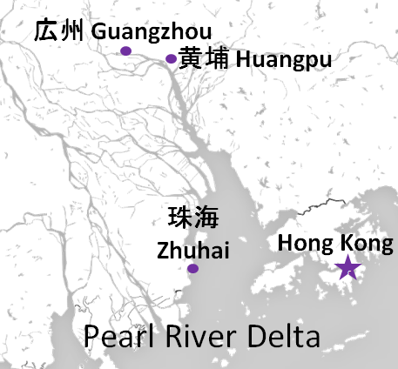

貨物搬入の際には、下記３点をお願い致します。 ＊貨物にケースマークを貼付 ＊送り状に"にしてつ/大阪海運営業所扱い"と記載 ＊送り状にケースマークの記載
木材を使用した梱包等については輸入地で規制がございます。 詳細は下記ご確認ください。 http://www.maff.go.jp/pps/j/konpozai/kuni/country.html
先船のスケジュール及び船名は、予告なく変更の 可能性がございます。予め御了承をお願い致します。
記載以外の仕向け地も承っております。 お問合せください!

貨物搬入先 | 会社名 |  |  |  |  | 住所 / 保税名称
大阪 CFS | 日東物流(株) |  |  |  |  | 大阪市住之江区南港東9丁目4番36号 |  |  |  |  |  |  |  |  | NACCS: 4IWM4
 |  |  |  |  |  | TEL: 06-6612-2600 FAX: 06-6612-2605

